作業①手順
出版社
 | 作業① | ※全部で３ステップあります。
 |  | 手順①
 |  | ・下記リンクを開く
 |  | https://www.jbpa.or.jp/outline/member.html

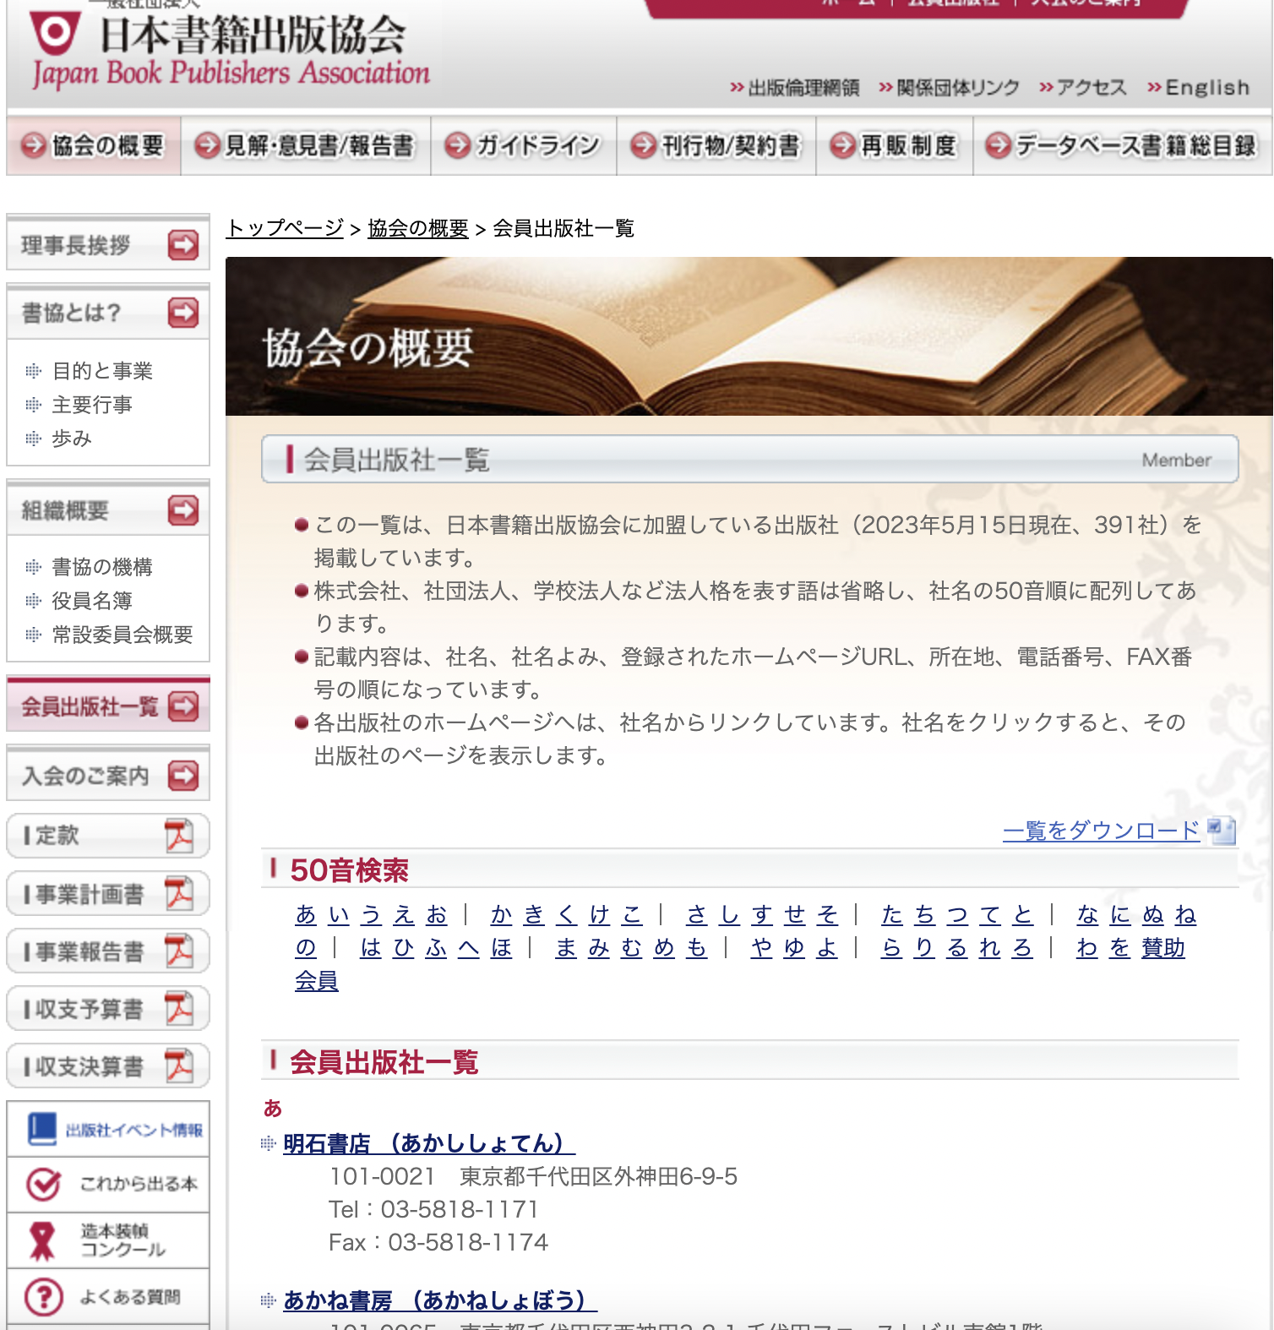
 |  | 手順②
 |  |  | ・50音順に並べられた出版社のリンクがあるので、出版社の名前、連絡先を
 |  |  | リスト１のシートに記載していく

 |  |  | 例
 |  |  |  | 出版社 | 問い合わせフォーム（メールアドレス）
 |  |  | あ | 明石書店 | https://www.akashi.co.jp/contact/
 |  |  |  | あかね書房 | https://www.akaneshobo.co.jp/mail/form_book/
 |  |  |  | 秋田書店 | https://akitashoten.zendesk.com/hc/ja/requests/new?ticket_form_id=4415125013273
 |  |  |  | 朝倉書店 | gakkai-saiji@asakura.co.jp
 |  |  |  | 旭屋出版
 |  |  |  | 明日香出版社
 |  |  |  | 梓出版社

 |  | 注意
 |  | ・サイトの順番通りにリスト作成お願いします。
 |  | ・リストの各出版社の問い合わせフォーム（メールアドレス）の空白は無いようによろしくお願い致します。
 |  | （記入ミス、一段ズレていたなどもお気をつけ下さい）
 |  | ・入力する優先順位と致しましては、①メールアドレス、②問い合わせフォームの優先順位でよろしくお願い致します。
 |  | （メールアドレスが見当たらない場合は、問い合わせフォームのリンクのみで構いません）
 |  | （メールアドレスがあった場合は、メールアドレスのみ記載で構いません）
 |  | ・リストの問い合わせフォーム（メールアドレス）に記載する際は、リンクで記載するようによろしくお願いします。
 |  | （例のようにクリックできるような形（リンク状態、メールアドレス）で記載よろしくお願い致します）

 |  | 手順③
 |  | ・下記のグループごとに進捗確認させて頂きます。
 |  | グループ①あ〜お、か〜こ、さ〜そ、た〜と
 |  | グループ②な〜の、は〜ほ、ま〜も、や〜よ、ら〜ろ、わ

